Brouwershaven
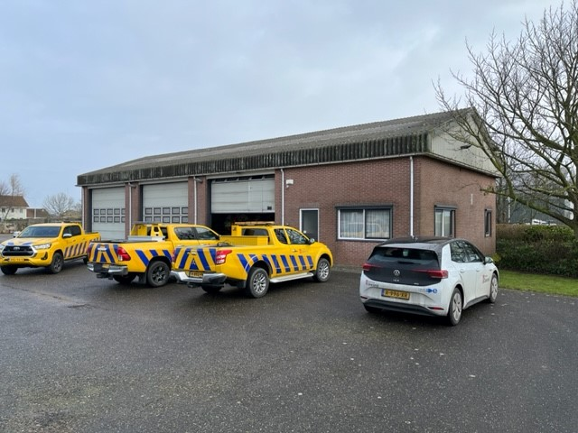
Steunpunt Brouwershaven
Spuiwekken 7
4318 AP Brouwershaven
Contactpersonen

Werktijden
Toegang dmv | Sleutel/druppel
Parkeren mogelijk | ja

Tekening | ja

Ruimte nummer | Ruimtefunctie | Oppervlakte | Frequentie
BH-V-001 | Hal | 6.3 | 1x per 14 dgn
BH-S-001 | Toilet/douche | 3.5
BH-K-001 | Kantine/keuken | 20.5

Totaal M2 |  | 30.3

Zeelandbrug
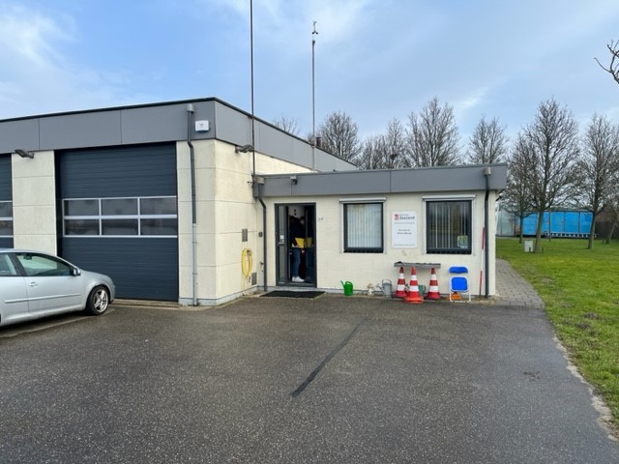
Steunpunt Zeelandbrug
Noordlangeweg 42b
4486 PA Colijnsplaat
Contactpersonen

Werktijden
Toegang dmv | Sleutel/Druppel
Parkeren mogelijk | ja

Tekening | ja

Ruimte nummer | Ruimtefunctie | Oppervlakte | Frequentie
CPZ-V-001 | Hal | 15.75 | 1x per 14 dgn
CPZ-S-001 | Toilet/douche | 3
CPZ-K-002 | Kantine/keuken | 29.4
CPZ-K-001 | Kantoor | 14.1

Totaal m2 |  | 62.25

Rilland
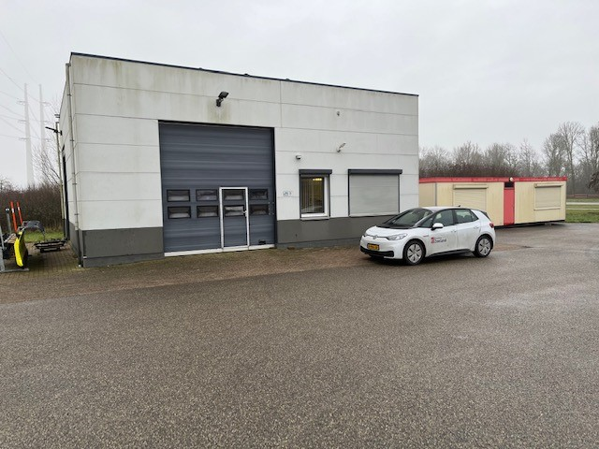
Steunpunt Rilland
Oude Rijksweg 65
4411 NK Rilland
Contactpersonen

Werktijden
Toegang dmv | Sleutel/Druppel
Parkeren mogelijk | ja

Gladheidsbestrijding

Tekening | ja

Ruimte nummer | Ruimtefunctie | Oppervlakte | Frequentie
RL-K-001 | Kantine/keuken | 14.5 | 1x per wk
RL-S-001 | Toilet | 4

Totaal m2 |  | 18.5

Sint Philipsland
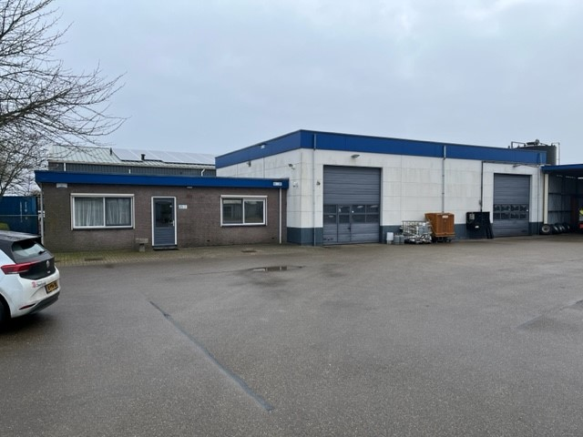
Steunpunt Sint Philipsland
Industrieweg 6
4675 RA Sint Philipsland
Contactpersonen

Werktijden
Toegang dmv | Sleutel/Druppel
Parkeren mogelijk | ja

Gladheidsbestrijding

Tekening | ja

Ruimte nummer | Ruimtefunctie | Oppervlakte | Frequentie
SPL-V-001 | Hal | 13.7 | 1x per wk
SPL-S-001 | Toilet | 3.75
SPL-K-001 | Kantine/keuken | 20.25
SPL-K-002 | Kamer 1 | 21.3
SPL-K-003 | Kantine | 14

Totaal m2 |  | 73

Serooskerke
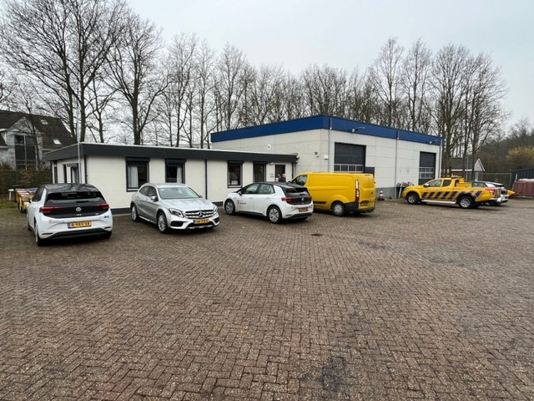
Steunpunt Serooskerke
Gapingseweg 2b
4354 JA Serooskerke
Contactpersonen

Werktijden
Toegang dmv | Sleutel/Druppel
Parkeren mogelijk | ja

Gladheidsbestrijding

Tekening | ja

Ruimte nummer | Ruimtefunctie | Oppervlakte | Frequentie
SK-V-001 | Hal | 7.51 | 2x per wk
SK-V-002 | Hal 2 | 4
SK-S-001 | Toilet | 3
SK-S-002 | Toilet/douche | 3.8
SK-S-003 ? | Keuken | 3
SK-K-001 | Kantine/keuken | 17.42
SK-K-002 | Kantoor | 26.5
SK-K-003 | Kantoor | 16
Totaal m2 |  | 81.23

Ritthem
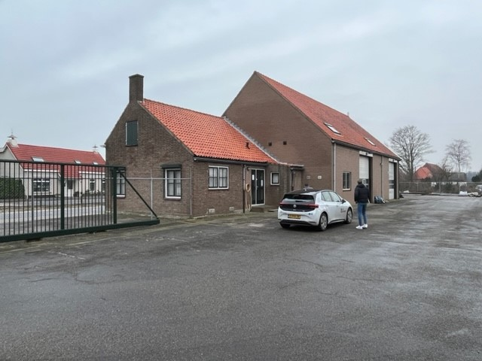
Steunpunt Ritthem
Ritthemsestraat 135
4389 TE Oost Souburg
Contactpersonen

Werktijden
Toegang dmv | Sleutel/Druppel
Parkeren mogelijk | ja

Tekening | ja

Ruimte nummer | Ruimtefunctie | Oppervlakte | Frequentie
RTH-V-001 | Hal | 5.48 | 1x per wk
RTH-S-001 | Toilet | 1.88
RTH-K-001 | Kantine/keuken | 33.92
RTH-K-002 | Kantoor | 12.1

Totaal m2 |  | 53.38

s-Heer Arendskerke
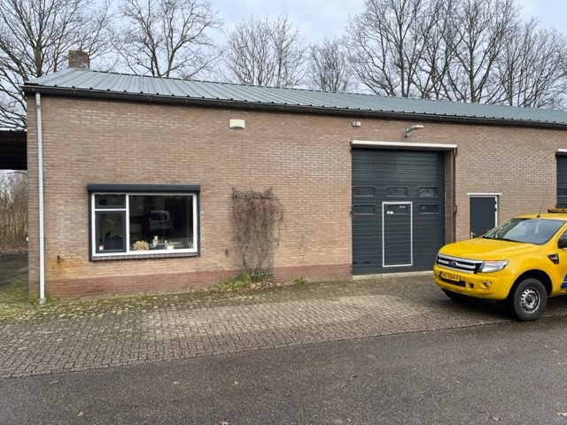
Steunpunt 's Heer Arendskerke
Stelledijk 2
4458 RB 's Heer Arendskerke
Contactpersonen

Werktijden
Toegang dmv | Sleutel/druppel
Parkeren mogelijk | ja

Tekening | ja

Ruimte nummer | Ruimtefunctie | Oppervlakte | Frequentie
SHA-S-001 | Toilet | 1.65 | 1x per 14 dgn
SHA-V-001 | Hal | 7.2
SHA-K-001 | Kantine/keuken | 20.95

Totaal m2 |  | 29.8

Goes
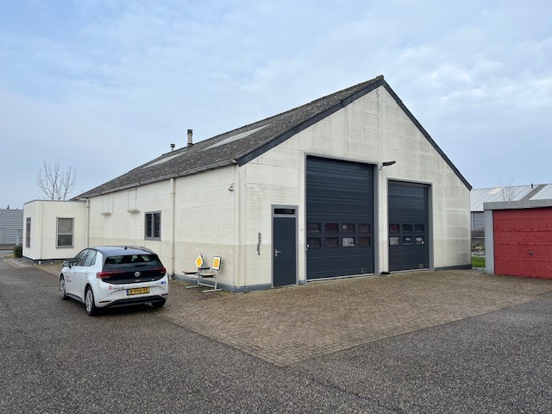
Steunpunt Goes
Albert Plesmanweg 7
4462 GC Goes
Contactpersonen

Werktijden
Toegang dmv | Sleutel/Druppel
Parkeren mogelijk | ja

Tekening | ja

Ruimte nummer | Ruimtefunctie | Oppervlakte | Frequentie
GS-V-001 | Hal | 7.2 | 1x per wk
GS-S-001 | Toilet | 2.05
GS-K-001 | Kantine/keuken | 27.68

Totaal m2 |  | 36.93

Groede
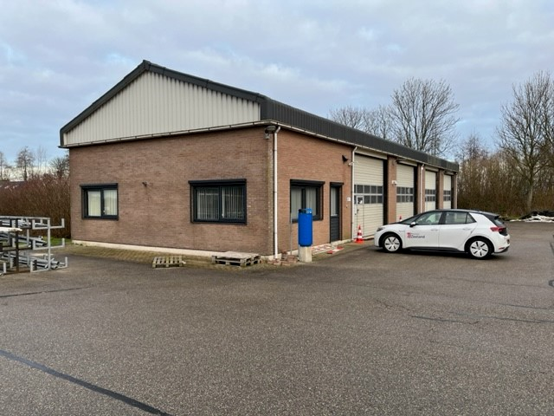
Steunpunt Groede
Nieuweweg 3
4503 GL Groede
Contactpersonen

Werktijden
Toegang dmv | Sleutel/Druppel
Parkeren mogelijk | ja

Gladheidsbestrijding

Tekening | ja

Ruimte nummer | Ruimtefunctie | Oppervlakte | Frequentie
GD-S-001 | Toilet | 2.55 | 1x per wk
GD-K-001 | Kantine/keuken | 24.62
GD-K-002 | Kantoor | 18.85

Totaal m2 |  | 46.02

Draaibrug
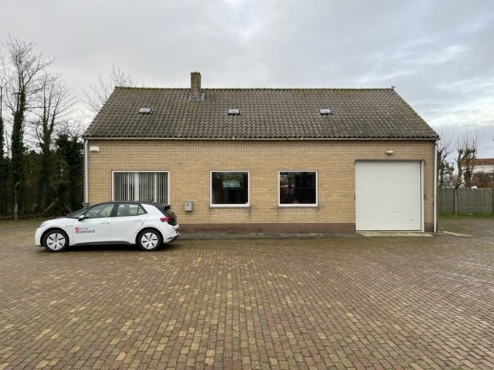
Steunpunt Draaibrug
Draaibrug 46
4527 PE Draaibrug (Aardenburg)
Contactpersonen

Werktijden
Toegang dmv | Sleutel/Druppel
Parkeren mogelijk | ja

Tekening | ja

Ruimte nummer | Ruimtefunctie | Oppervlakte | Frequentie
DB-S-001 | Toilet | 1.93 | 1x 14 dagen
DB-V-001 | Hal | 4.25
DB-K-001 | Kantine/keuken | 12.4

Totaal m2 |  | 18.58

Mauritsfort
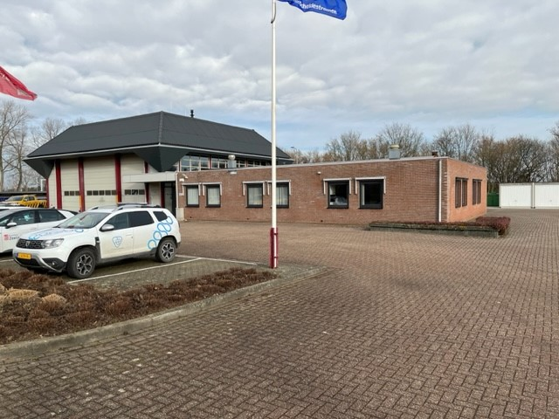
Steunpunt Mauritsfort
Mauritsfort 1
4542 LA Hoek
Contactpersonen

Werktijden
Toegang dmv | Keycard
Parkeren mogelijk | ja

Gladheidsbestrijding

Tekening | ja

Ruimte nummer | Ruimtefunctie | Oppervlakte | Frequentie
MF-V-001 | Voorhal | 8.75 | 2x per wk
MF-V-002 | Hal | 30
MF-S-001 | Wasruimte incl toilet, en urinoir | 17.5
MF-S002 | Douche | 2
MF-K-001 | Kantoor | 18.75
MF-K-002 | Kantoor | 30.75
MF-K-003 | Kantine/keuken | 30.5
MF-K-004 | Vergaderruimte | 34.5
MF-K-005 | Kantoor | 44.25
Totaal m2 |  | 217

Drieschouwen
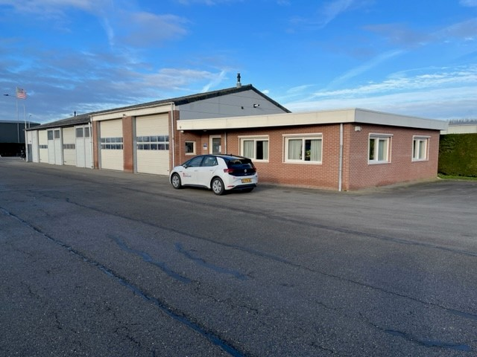
Steunpunt Drieschouwen
Drieschouwen Zuid 36
4571 RW Axel
Contactpersonen

Werktijden
Toegang dmv | Sleutel/Druppel
Parkeren mogelijk | ja

Gladheidsbestrijding

Tekening | ja

Ruimtenummer | Ruimtenummer | Oppervlakte | Frequentie
DS-V-001 | Hal | 14 | 1x per wk
DS-S-001 | Toilet | 2.09
DS-S-002 | Urinoir | 2.09
DS-K-001 | Kantine/keuken | 33.82
DS-K-002 | Kantoor | 33.82

Totaal m2 |  | 85.82

Colijnsplaat
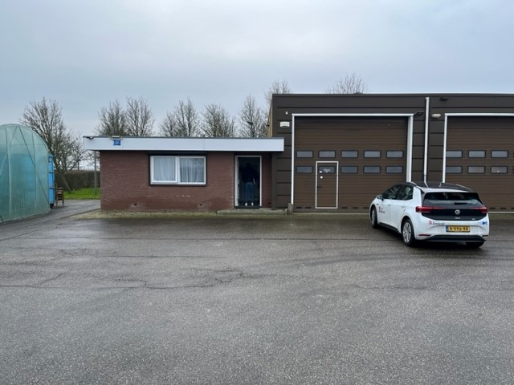
Steunpunt Colijnsplaat
Noordlangeweg 42b
4486 PA Colijnsplaat
Contactpersonen

Werktijden
Toegang dmv | Sleutel/Druppel
Parkeren mogelijk | ja

Tekening | ja

Ruimte nummer | Ruimtefunctie | Oppervlakte | Frequentie
CP-S-001 | Toilet | 5.2 | 1x per 14 dgn
CP-V-001 | Hal | 6
CP-K-001 | Kantine/keuken | 20

Totaal m2 |  | 31.2

Veere
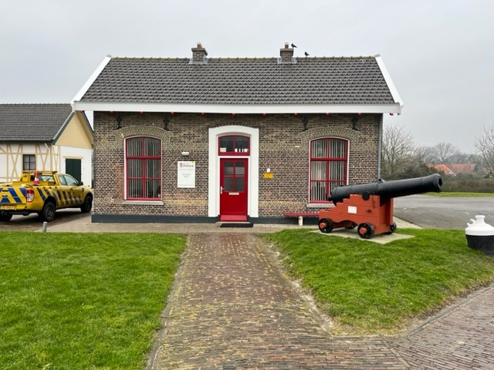
Steunpunt Veere
Kanaalweg 16
4351 RE Veere
Contactpersonen

Werktijden
Toegang dmv | Sleutel/Druppel
Parkeren mogelijk | ja

Tekening | ja

Ruimte nummer | Ruimtefunctie | Oppervlakte | Frequentie
VR-V-001 | Hal incl. keukenblok | 4.2 | 1x per 14 dgn
VR-S-001 | Toilet | 1.3
VR-K-001 | Kantoor | 13.8
VR-K-002 | Kantoor | 13.8

Totaal m2 |  | 33.1

Sluizen Veere
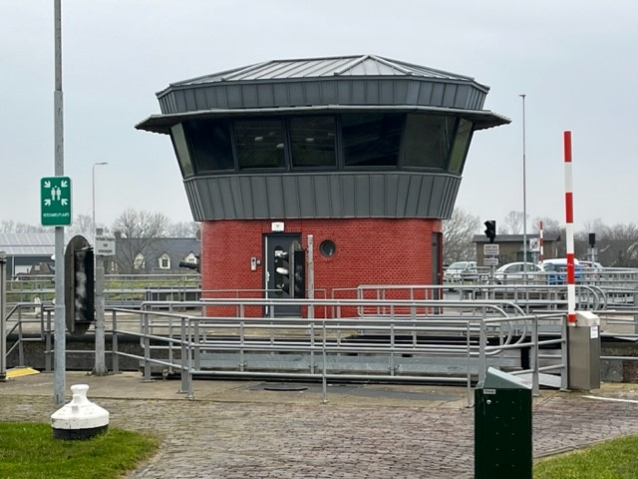
Sluizencomplex
Kanaalweg 16
4351 RE Veere
Contactpersonen

Werktijden | 08.00 - 14.00
Toegang dmv | Sleutel
Parkeren mogelijk | ja

Tekening | ja

Ruimte nummer | Ruimtefunctie | Oppervlakte | Frequentie
VRS-V-001 | Hal | 2.31 | op afroep
VRS-V-002 | Hal/wenteltrap | 7.75
VRS-S-001 | Toilet | 1.5
VRS-K-201 | Bedieningsruimte | 15

Totaal m2 |  | 26.56

Nautische Centrale
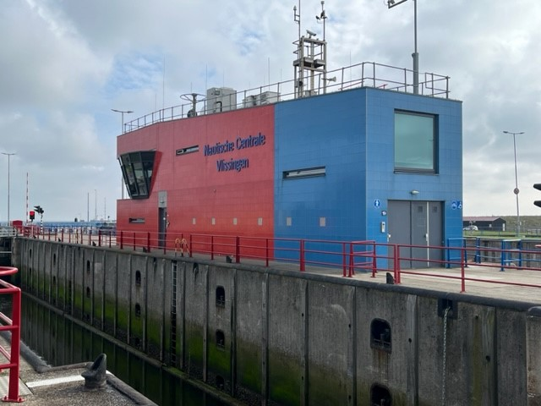
Nautische centrale
Stationsplein 19
4382 NN Vlissingen
Contactpersonen

Werktijden
Toegang dmv | Aanbellen
Parkeren mogelijk | ja

Tekening | ja

Ruimte nummer | Ruimtefunctie | Oppervlakte | Frequentie
VS-V-001 | Hal | 4 | dagelijks
VS-V-002 | Trap | 2.7
VS-K-001 | Kantoor bg | 14.5
VS-V-003 | Hal 2 + trap | 4.6
VS-K-201 | Bedieningsruimte | 83.5
VS-K-201 | Bedieningsruimte | 18
VS-S-201 | Toilet | 2.8
Vs-S-202 | Toilet 2 | 2.8
VS-K-202 | Kantine/keuken | 15.5

Totaal m2 |  | 148.4

